Copertina
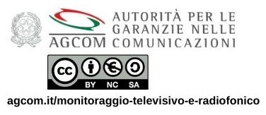
IL PLURALISMO SOCIALE IN RADIO
1-31 luglio 2026

Licenza
Il riuso dei dati di monitoraggio pubblicati in questa sezione è ammesso secondo quanto previsto dalla licenza Creative Commons Attribuzione 4.0 Internazionale (CC BY-NC-SA 4.0), disponibile all'indirizzo https://creativecommons.org/licenses/by-nc-sa/4.0/legalcode.it).
A tal fine in ogni lavoro o opera derivata basata, anche in minima parte, sui dati di monitoraggio Agcom dovrà essere riportato il seguente logo.

